Прайс
Москва: тел.: +7(495) 505-54-49, тел.: +7(915) 318-72-25 (Кристина) тел.: +7(961) 206-14-57 Skype: karavanmoscow Оптовый склад г. Москва: ул. Дмитровское шоссе 157 БЦ "Гефест" стр. 5 Сочи: тел.: +7(918) 600 93 98 (Основной склад) тел.: +7(918) 400 81 03 (Карина) Skype: karavanmarket Основной оптовый склад: г. Адлер, ул. Просвещения 118 б, рядом с Ж/Д Вокзалом Оптовый магазин: г.Сочи, Краснодарское кольцо, рынок Авангард Розничный магазин: г. Адлер, ул. Ленина 10, ТК "Славутич" Геленджик: тел.: +7(918) 353 21 20 Оптовый склад г. Геленджик, ул.Тельмана, 146 (территория "Стройторг") По всем вопросам обращаться на электронный адрес karavanmarket@mail.ru |  |  | ПРАЙС-ЛИСТ на 15.02.2016 |  |  | Для того чтобы сделать заказ: Необходимо в поле "Количество к заказу" на против нужного товара, ввести необходимое количество товара. Сумма заказа рассчитывается автоматически, и выводится в поле "Сумма заказа" на желтом фоне. Затем отправить файл на адрес karavanmarket@mail.ru

 |  |  |  |  | Сумма заказа: | 0

Фото | Артикул | Наименование товаров | Страна | Цена | Количество к заказу
 |  | Символ года 2016
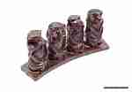 | C94A2 | Статуэтка Четыре обезьяны C94A2 Описание: 14*6*3 см., тропическая акация, ручная резьба. | Индия | 347 | 0
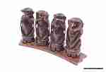 | C94A3 | Статуэтка Четыре обезьяны C94A3 Описание: 16*9*4 см., тропическая акация, ручная резьба. | Индия | 520 | 0
 | C2213 | Статуэтка Три обезьяны C2213 Описание: 12*10*4 см., тропическая акация, ручная резьба. | Индия | 434 | 0
 | KOM20 | Обезьяна KOM20 Описание: 35*30см., дерево суар, резьба | Индонезия | 10208 | 0
 | BB2317 | 3 обезьянки на ветке BB2317 Описание: h10*15см., мраморная крошка | Таиланд | 492 | 0
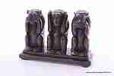 | BB8 | 3 обезьяны на подставке BB8 Описание: h11*17см., мраморная крошка | Таиланд | 624 | 0
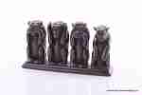 | BB455 | 4 обезьяны на подставке BB455 Описание: h10*21см., мраморная крошка | Таиланд | 744 | 0
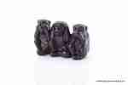 | BB1530 | 3 обезьяны BB1530 Описание: h7*11*5см., мраморная крошка | Таиланд | 306 | 0
 | BB2393 | Декор для полки Обезьянки BB2393 Описание: высота 16*16*8см., мраморная крошка | Таиланд | 849 | 0
 | NO9 | Турка медная Обезьяны NO9 Описание: 400мл, медь, черный никель, олово, дерево | Россия | 390 | 0
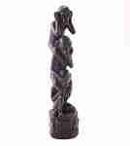 | BB2171 | Три обезьяны Не вижу, не слышу, не скажу BB2171 Описание: высота 25см., &empty;6см., мраморная крошка | Таиланд | 864 | 0
 | KA1075 | Три обезьяны Ничего не вижу, не слышу, не скажу KA1075 Описание: высота фигурки 16см., 6*6см., дерево манго, ручная работа | Таиланд | 1320 | 0
 | 3G6 | Музыка ветра кул-кул Обезьяна 3G6 Описание: примерная длина без язычка 55см., &empty; ~15см., кокос, бамбук, ручная работа | Индонезия | 576 | 0
 | 3G7 | Музыка ветра кул-кул Обезьяна 3G7 Описание: примерная длина без язычка 65см., &empty; ~17см., кокос, бамбук, ручная работа | Индонезия | 816 | 0
 | KA164 | Светильник Обезьяна из кокоса KA164 Описание: высота 30см., 17*24см., дерево, скорлупа кокоса, ручная работа | Таиланд | 1656 | 0
 | KA531-4 | Фигурка-свисток Обезьянка KA531-4 Описание: высота 10*3*4см., дерево манго, ручная работа | Таиланд | 312 | 0
 | BB1297 | Три обезьяны BB1297 Описание: высота 9*21*9,5см., мраморная крошка | Таиланд | 684 | 0
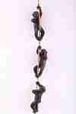 | BB2503 | Три обезьяны на лиане BB2503 Описание: длина 50см., каждая фигурка 13*5см., мраморная крошка | Таиланд | 744 | 0
 | KRA573 | Три обезьяны KRA573 Описание: высота 12см., 20*9см., полистоун | Китай | 452 | 0
 | V525 | 3 обезьяны на подставке V525 Описание: высота 11*21*6см., мраморная крошка | Россия | 460 | 0
 | V574 | Три обезьяны V574 Описание: высота 7,5см., 10*5см., мраморная крошка | Россия | 170 | 0
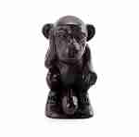 | V2602 | Статуэтка Обезьяна V2602 Описание: высота 11*6см., мраморная крошка | Россия | 195 | 0
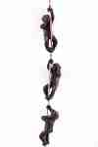 | V2503 | Композиция три обезьяны V2503 Описание: длина 50см., каждая фигурка 13*5см., мраморная крошка | Россия | 370 | 0
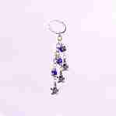 | KRA137-6 | Амулет-брелок Обезьяны KRA137-6 Описание: длина 12см., стекло, пластик, металл | Китай | 58 | 0
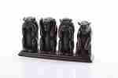 | V455 | 4 обезьяны на подставке V455 Описание: 10*21см., мраморная крошка | Россия | 495 | 0

 |  |  |  |  | Сумма заказа: | 0

